製造フロー
 | M Q |  | MBAA | Zr(O-iPr)4

KF
種P
確認
A Am | 仕込み | 真空乾燥 | 混 合 | 種P仕込 | 重 合

 |  | 水, AAm

 |  |  |  |  | 熟 成

 |  |  |  |  | 種P抜出

粒子確認
重量確認
H-3 | 包 装 | 粉 砕 | 粗 砕 | ｷｭｱﾘﾝｸﾞ | HX仕込

 |  |  |  | アンモニア | ワックス

粉砕機～分給機に粒子を均一に、空輸にて製品タンクへ移送。
バグフィルターでの捕集であり、目詰まりが起き空輸不能となる。

EFS、作業の様子
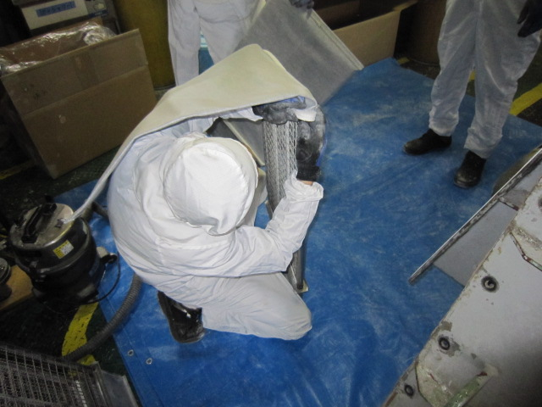
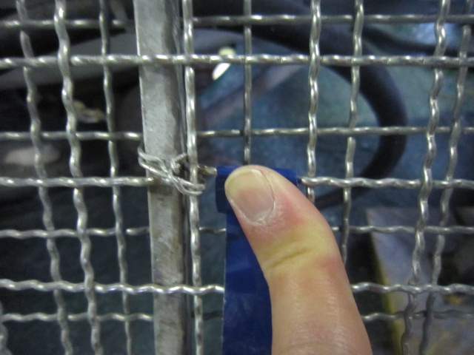
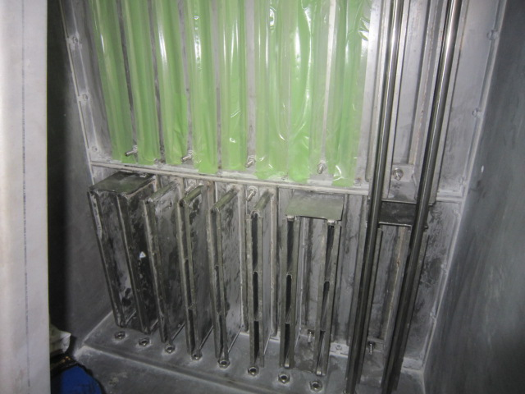
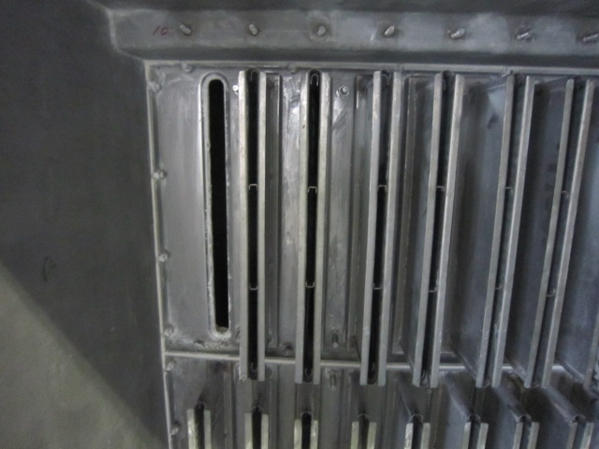
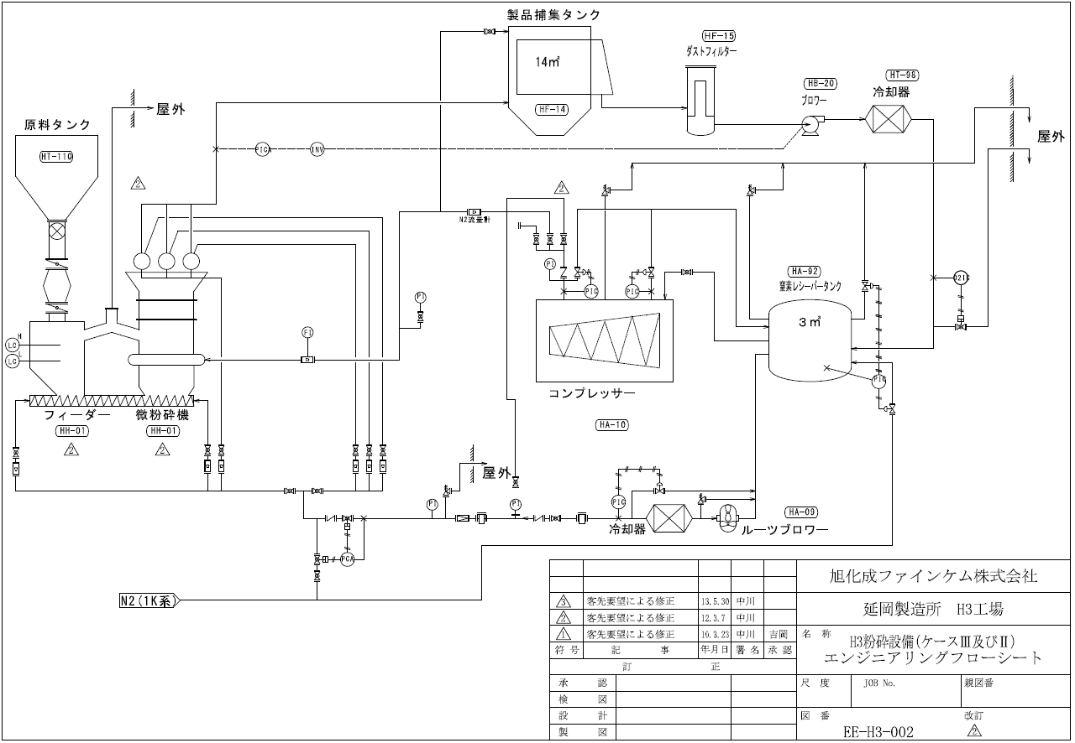

(作業の様子)
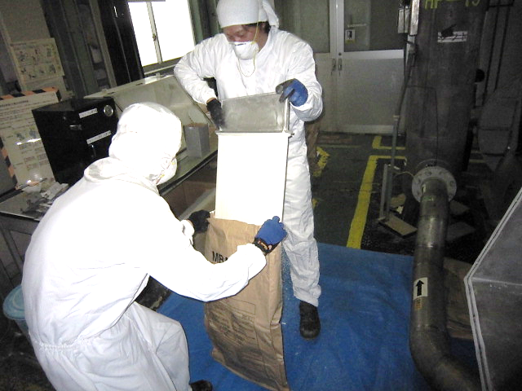
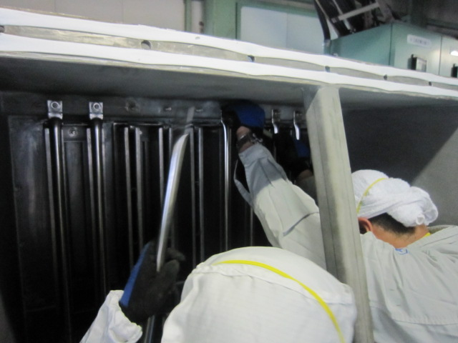

粉砕機～分給機に粒子を均一に、空輸にて製品タンクへ移送。
バグフィルターでの捕集であり、目詰まりが起きると空輸不能となる。
バグフィルターは全20枚となる。

